Planilha1
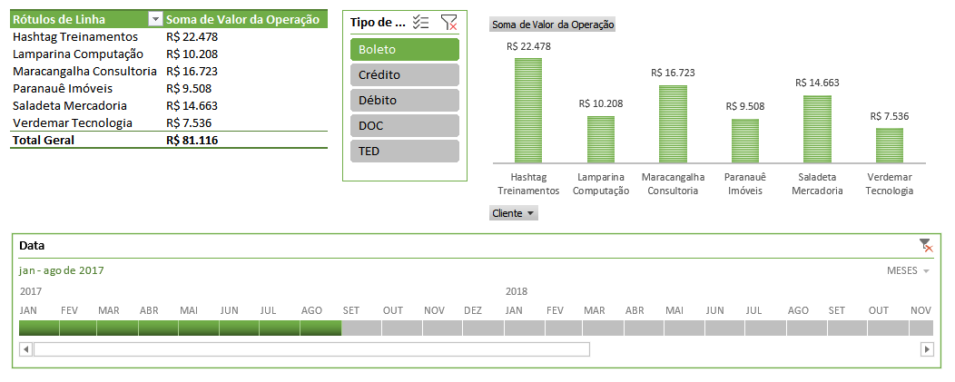
Rótulos de Linha | Soma de Valor da Operação
Hashtag Treinamentos | R$ 178,097.00
Lamparina Computação | R$ 205,464.00
Maracangalha Consultoria | R$ 199,253.00
Paranauê Imóveis | R$ 211,403.00
Saladeta Mercadoria | R$ 184,753.00
Verdemar Tecnologia | R$ 192,896.00
Total Geral | R$ 1,171,866.00

